상품제안서
액센 불멍 플레임라이트 블루투스스피커 BS70 [인쇄무료] | 상품코드: F22691

 |  |  |  |  |  |  | 02-412-0044 | www.easy1.co.kr
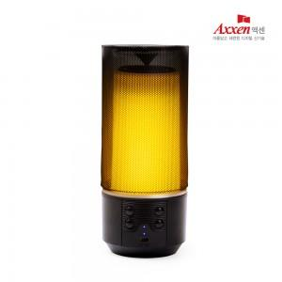

【상세/제작정보】 | 외곡없이 즐기는 360도 풍성한 사운드 나만의 감성디자인

【인쇄/포장옵션】 | 실크, 레이저, 풀칼라 / 포장지포장

【공급단가】 | 수량 | 100~ | 300~ | 500~ | 1,000~ | 3,000~
*VAT별도 | 단가 | 18,500원 | 17,860원 | 17,250원 | 16,640원 | 15,930원

【상품 URL】 | https://dev.easy1.co.kr:443/src/goods_detail.php?gdno=22691

